冲压模具评估
一汽青岛悍V项目-模具投入费用预估
序号 | 产品图号 | 产品名称 | 图片 | 模具名称 | 数量 | 含税单价 | 备注
1 |  |  | 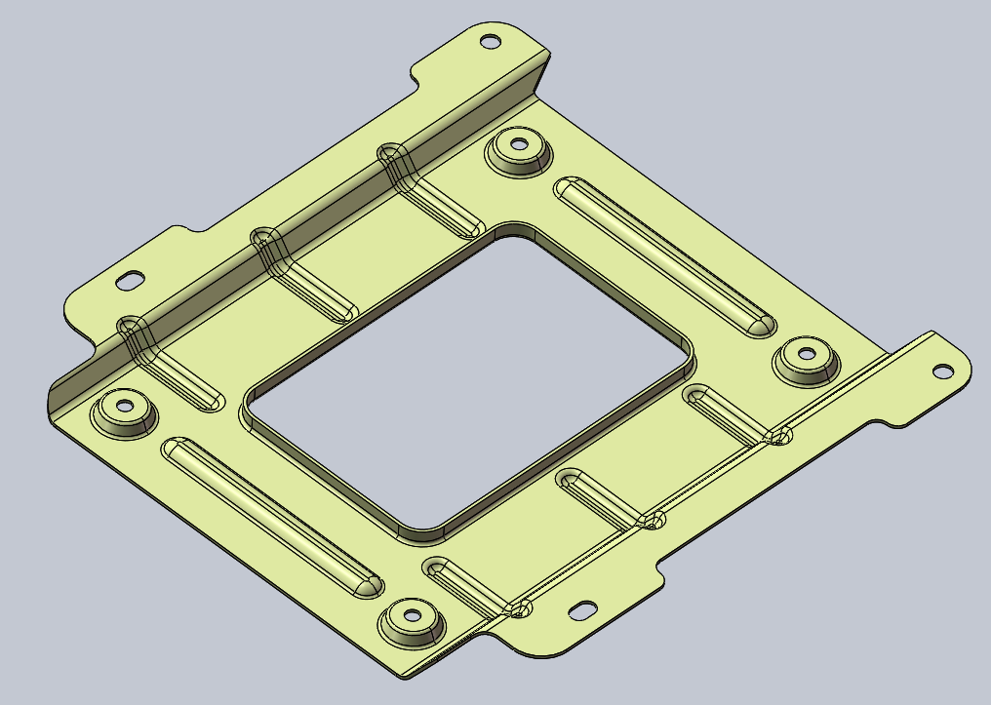 | 落料冲孔 | 1 | ￥50,000 | 钣金件新开发
 |  |  |  | 成型 | 1 | ￥40,000
 |  |  |  | 整形 | 1 | ￥38,000
 |  |  |  | 压台 | 1 | ￥33,000
 |  |  |  | 冲孔翻孔 | 1 | ￥35,000
合计 |  |  |  |  |  | 196000

焊接夹具
一汽青岛悍V项目-焊接夹具投入费用预估
序号 | 产品图号 | 产品名称 | 图片 | 夹具名称 | 数量 | 含税单价 | 备注
1 |  |  | 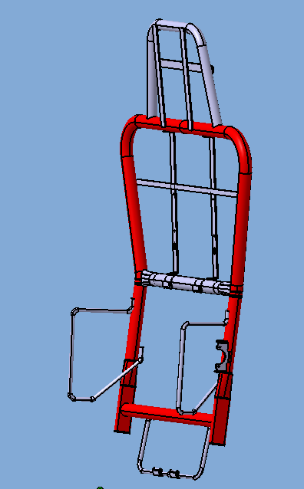 | 靠背总成焊接夹具 | 1 | ￥20,000 | 新开靠背主体管和加强内衬芯子管
合计 |  |  |  |  |  | 20000

发泡模具
一汽青岛悍V项目-发泡模具投入费用预估
序号 | 产品图号 | 产品名称 | 图片 | 模具名称 | 数量 | 含税单价 | 备注
1 |  |  | 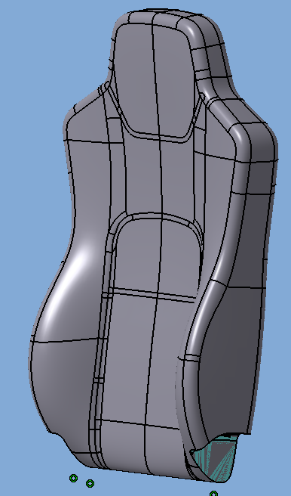 | 靠背总成焊接夹具 | 1 | ￥50,000 | 靠背发泡新开，预留通风、扶手、机械腰托孔
合计 |  |  |  |  |  | 50000

